상품제안서
천연고무 축광 실크 마우스패드 2T | 상품코드: S28165

 |  |  |  |  |  |  | 02-713-8555 | www.synergygift.co.kr
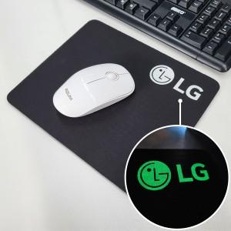

【상세/제작정보】

【인쇄/포장옵션】 | 실크, 오바로크추가 / OPP(비닐)

【공급단가】 | 수량 | 200~ | 500~ | 1,000~ | 3,000~ | 5,000~
*VAT별도 | 220*190mm | 2,020원 | 1,210원 | 1,100원 | 1,030원 | 990원
 | 240*200mm | 2,160원 | 1,280원 | 1,170원 | 1,100원 | 1,050원
 | 270*220mm | 2,290원 | 1,350원 | 1,230원 | 1,160원 | 1,110원

【상품 URL】 | https://www.synergygift.co.kr:443/src/goods_detail.php?gdno=28165

